상품제안서
USB 명함 2종세트 (학문양) | 상품코드: F21791

 |  |  |  |  |  |  | 02-412-0044 | www.easy1.co.kr
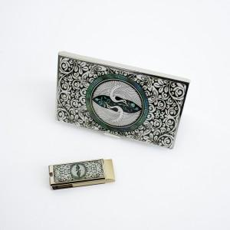

【상세/제작정보】

【인쇄/포장옵션】 | 레이저 / 포장지포장

【공급단가】 | 수량 | 100~ | 300~ | 500~ | 1,000~ | 3,000~
*VAT별도 | 8G | 21,000원 | 20,650원 | 20,120원 | 19,770원 | 19,250원
 | 16G | 22,200원 | 21,830원 | 21,270원 | 20,900원 | 20,350원
 | 32G | 24,600원 | 24,190원 | 23,570원 | 23,160원 | 22,550원

【상품 URL】 | https://dev.easy1.co.kr:443/src/goods_detail.php?gdno=21791

